Form
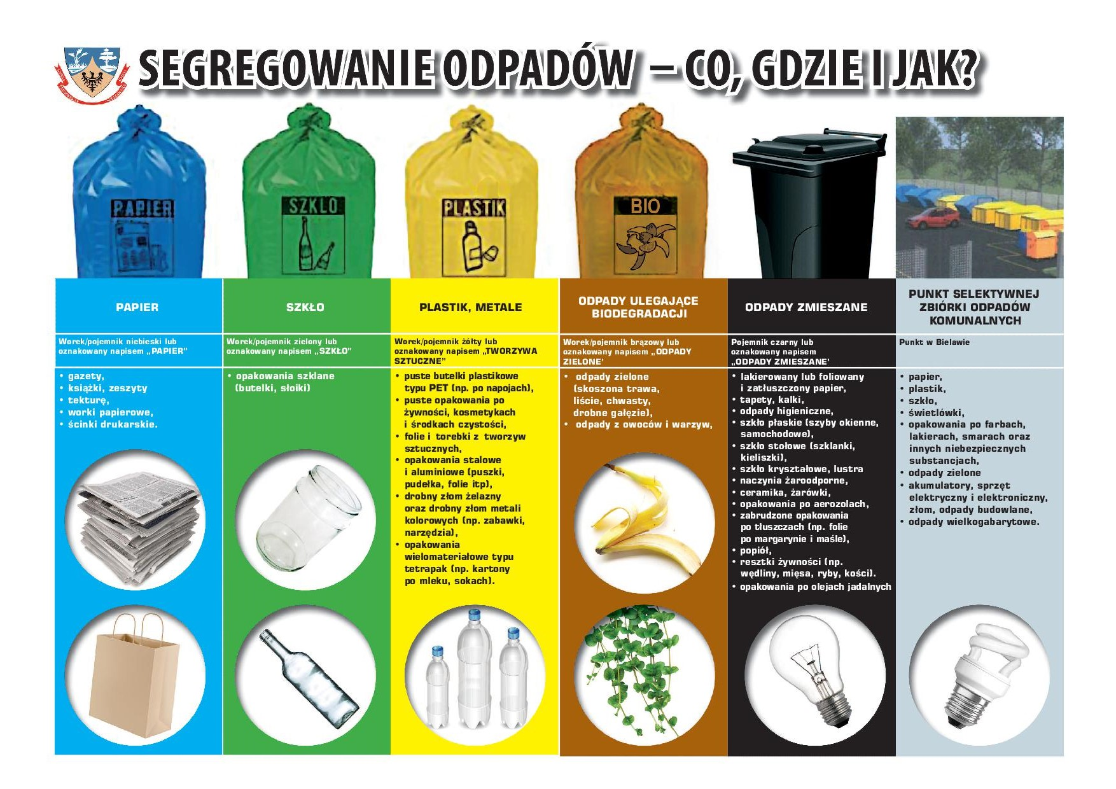

ZAMAWIAJĄCY | Nr. Zamówienia |  | 21 |  | Data | 14.02.2020r.
Damian Popek |  |  |  |  | Data realizacji | 10.03.2020r.
 | Ilość stron | 5 z 10

 | NUMER LAKIERU |  |  | RAL 9003 |  |  | Półmat

